Worksheet
БРЕНД | Категорія | Тип інструменту | Артикул | Назва та опис | Зображення | Характеристики | РРЦ, грн з ПДВ на 03.08.2026р.
EZ-Fasten | Газові пістолети | Цвяхозабивний | GNI160-N | Газовий пістолет для кріплення теплоізоляційних матеріалів EZ-Fasten GNI160 Застосування: кріплення теплоізоляційних матеріалів таких як пінополістирол, мінеральна вата та інші. | 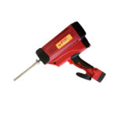 | Тип кріплення: Цвях; Довжина кріплення: 30-160 мм; Діаметр стержня: 2,6-3,1 мм; Вага: 3,11 кг; Розміри: 414x450x110 мм; | 27927
EZ-Fasten | Газові пістолети | Цвяхозабивний | GN9034 | Газовий пістолет цвяхозабивний EZ-Fasten GN9034 Застосування: дерев’яне каркасно-щитове будівництво (збивка каркасів, монтаж столярних елементів, щитів), монтаж огорож та парканів, настил даху і підлоги, складання ящиків, піддонів, іншої дерев’яної тари. | 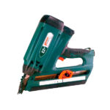 | Тип кріплення: Цвях; Довжина кріплення: 50-90 мм; Діаметр стержня: 2,87-3,33 мм; Ємність магазину: 50 цвяхів; Вага: 3,65 кг; Розміри: 386x106x390 мм; | 23133
EZ-Fasten | Газові пістолети | Цвяхозабивний | SGNC40 | Газовий пістолет цвяхозабивний по бетону прямого монтажу EZ-Fasten SGNC40 Застосування: монтаж гіпсокартонних та інших профілів, кріплення металу до бетону, дерева до металу, металу до металу та інше, кріплення ізоляційних матеріалів, покриттів і систем, прокладка будь-яких електричних і електронних комунікацій, сантехмонтаж, монтаж опалення, кондиціонування, вентиляційних каналів та інше, інші роботи по бетону. | 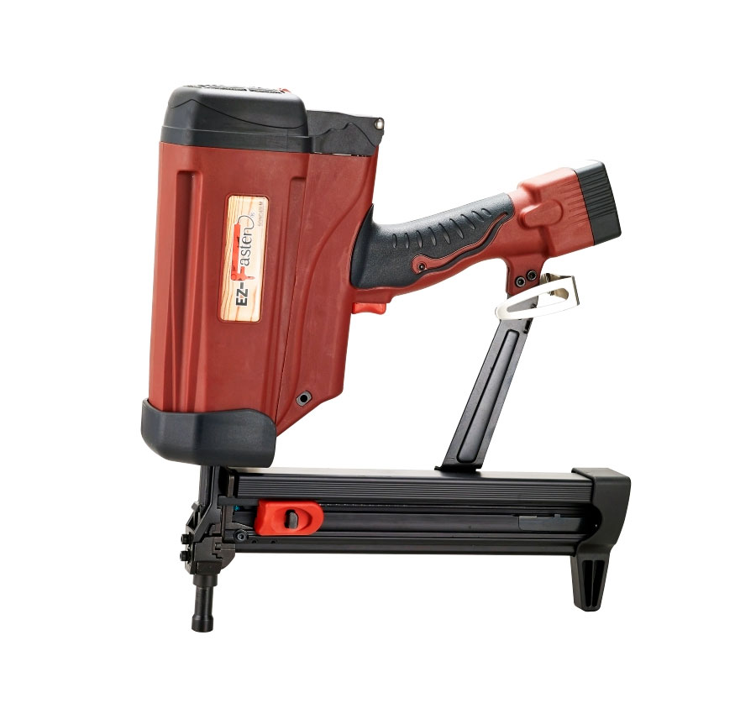 | Тип кріплення: Цвях; Довжина кріплення: 15-40 мм; Діаметр стержня: 2,6-3,05 мм; Ємність магазину: 20 цвяхів; Вага: 3,73 кг; Розміри: 415x365x110 мм; | 25992

